Graphique 1
Graphique 1 - Le financement et l'exécution de la recherche en France en 2021
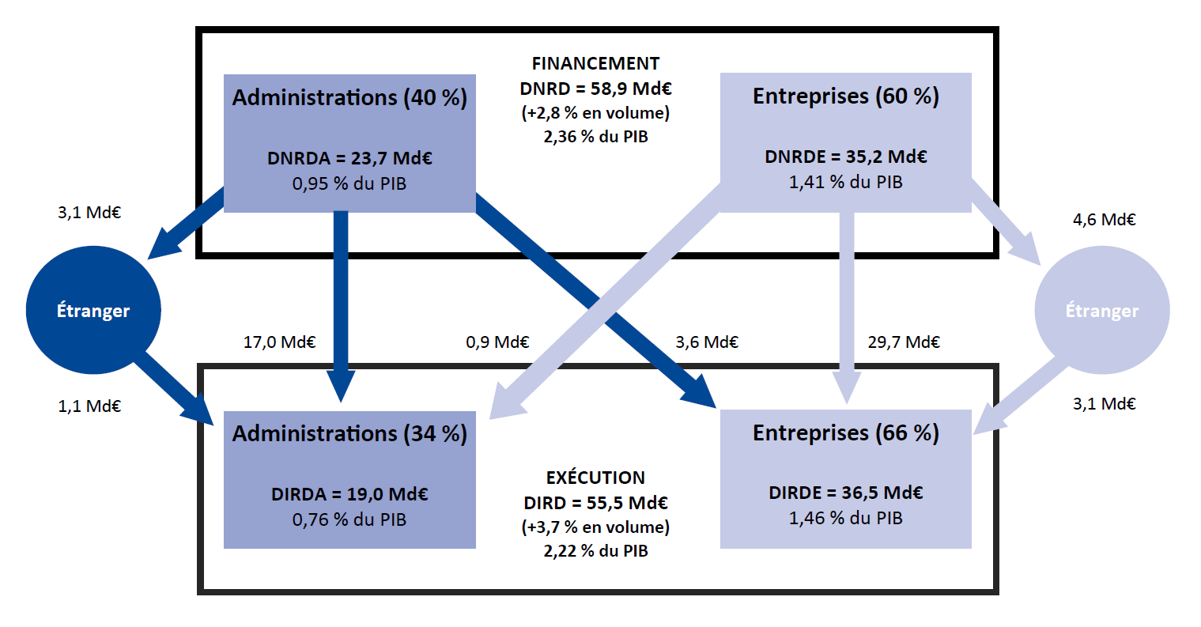

En raison des arrondis, le total peut différer de la somme des éléments qui le composent.
Les dépenses globales de R&D sont mesurées en se référant, soit au financement des travaux de R&D, soit à leur exécution par deux grandes acteurs économiques : les administrations et les entreprises. Les administrations désignent ici les secteurs de l'Etat, de l'enseignement supérieur et les institutions sans but lucratif. Le financement de la R&D par les administrations comprend les contrats et les subventions en provenance du secteur des administrations pour la R&D exécutée dans le secteur des entreprises. Il n'inclut pas les mesures d'incitation fiscale telles que le crédit d'impôt recherche (CIR) ou le statut de jeune entreprise innovante (JEI).
Champ : ensemble des entreprises et des administrations localisées en France.
Sources : MESR-SIES et Insee.

Graphique 2
ANNEES |  | DIRDE Volume | DIRDA Volume | DIRD Volume | ANNEES | Contribution des entreprises | Contribution des administrations | Evolution annuelle de la DIRD

2002 |  | 25,871.5 | 15,031.8 | 40,903.2
2003 |  | 25,175.3 | 15,029.8 | 40,205.2
2004 |  | 25,777.3 | 15,071.7 | 40,849.0
2005 |  | 25,264.9 | 15,408.9 | 40,673.7
2006 |  | 26,278.6 | 15,379.8 | 41,658.4
2007 |  | 26,526.0 | 15,592.8 | 42,118.8 | 2003 | -1.7% | 0.0% | -1.7%
2008 |  | 26,968.4 | 16,022.3 | 42,990.7 | 2004 | 1.5% | 0.1% | 1.6%
2009 | Champ constant 2008 | 27,645.9 | 17,166.5 | 44,812.3 | 2005 | -1.3% | 0.8% | -0.4%
2009 | Champ comparable 2010 | 27,645.9 | 16,039.6 | 43,685.5 | 2006(r) | 2.5% | -0.1% | 2.4%
2010 |  | 28,418.0 | 16,576.2 | 44,994.2 | 2007 | 0.6% | 0.5% | 1.1%
2011 |  | 29,582.5 | 16,673.5 | 46,256.1 | 2008 | 1.1% | 1.0% | 2.1%
2012 |  | 30,449.8 | 16,701.7 | 47,151.5 | 2009(r) | 1.6% | 2.7% | 4.2%
2013 |  | 30,766.1 | 16,869.1 | 47,635.3 | 2010 | 1.8% | 1.2% | 3.0%
2014 | Champ constant 2013 | 31,132.7 | 16,785.8 | 47,918.5 | 2011 | 2.6% | 0.2% | 2.8%
2014 | Champ constant 2015 | 31,132.7 | 17,794.2 | 48,926.9 | 2012 | 1.9% | 0.1% | 1.9%
2015 | Champ constant 2014 | 31,308.1 | 17,879.2 | 49,187.4 | 2013 | 0.7% | 0.4% | 1.0%
2015 | Champ constant 2016 | 31,308.1 | 17,100.3 | 48,408.4 | 2014(r) | 0.8% | -0.2% | 0.6%
2016 |  | 31,795.7 | 17,041.3 | 48,836.9 | 2015(r) | 0.4% | 0.2% | 0.5%
2017 |  | 32,309.3 | 17,118.4 | 49,427.7 | 2016 | 1.0% | -0.1% | 0.9%
2018 |  | 32,964.5 | 17,334.1 | 50,298.7 | 2017 | 1.1% | 0.2% | 1.2%
2019 | Champ constant 2018 | 33,709.3 | 17,426.6 | 51,135.9 | 2018 | 1.3% | 0.4% | 1.8%
2019 | Champ comparable 2020 | 33,709.3 | 17,574.4 | 51,283.7 | 2019(r) | 1.5% | 0.2% | 1.7%
2020 |  | 32,226.8 | 16,843.9 | 49,070.7 | 2020 | -2.9% | -1.4% | -4.3%
2021 |  | 33,456.6 | 17,445.8 | 50,902.4 | 2021 | 2.5% | 1.2% | 3.7%
2022 | Estimation | 33,660.8 | 17,491.2 | 51,152.0 | 2022(e) | 0.4% | 0.1% | 0.5%

Graphique 2 - Contributions* des entreprises et des administrations à l'évolution de la DIRD entre 2005 et 2022 (en volume)

 | * La méthode de calcul pour la contribution de la DIRDE aux fluctuations de la DIRD est la suivante :
 | [(DIRDE année N - DIRDE année N-1) / (DIRD année N-1)] * 100
 | (r) rupture de série.
 | (e) estimation.
 | Lecture : en 2021, la DIRD augmente de 3,7 % en volume. Cette évolution résulte de la hausse des dépenses de R&D dans les entreprises pour 2,5 points de pourcentage et celle des administrations pour 1,2 point de pourcentage.
 | Champ : ensemble des entreprises et des administrations localisées en France.
 | Sources : MESR-SIES et Insee.

Graphique 3
 |  |  | Graphique 3 - Secteurs bénéficiaires de la DERD des entreprises, en pourcentage de la DERDE reçue en 2021
DERDE
Entreprises françaises | 56.4% | 6,866
Dont appartenant au groupe | 24.1% | 2,939
Dont hors groupe | 32.2% | 3,928
Entreprises étrangères | 37.4% | 4,550
Dont appartenant au groupe | 25.5% | 3,110
Dont hors groupe | 11.8% | 1,440
Administrations françaises (hors enseignement supérieur) | 3.4% | 420
Enseignement supérieur | 2.4% | 291
Étranger hors entreprises | 0.4% | 54
TOTAL | 100% | 12,180

 |  |  | Champ : ensemble des entreprises localisées en France.
 |  |  | Note : en 2021, 25,5 % des dépenses extérieures de R&D des entreprises sont destinées à des entreprises étrangères appartenant au même groupe, soit 3,1 Md€.
 |  |  | Source : MESR-SIES.

Graphique 4
 | (en %) | Dotations Mires | Dotations hors Mires | Ressources contractuelles | Ressources propres | TOTAL Ressources (M€)
Établissements publics de recherche et services ministériels |  | 50.7 | 20.4 | 21.9 | 6.9 | 12,762
dont : EPST (y compris CNRS) |  | 73.5 | 0.6 | 23.5 | 2.3 | 6,078
dont : EPIC |  | 45.3 | 6.8 | 31.8 | 16.2 | 4,159
Établissements d'enseignement supérieur et de recherche |  | 51.7 | 1.2 | 25.9 | 21.3 | 8,272
dont Universités et établissements d'enseignement supérieur sous contrat MESR |  | 70.9 | 0.2 | 26.7 | 2.1 | 5,709
Institutions sans but lucratif |  | 5.9 | 3.4 | 44.9 | 45.7 | 1,439
Total |  | 48.2 | 12.2 | 24.9 | 14.7 | 22,473
Structure de financement de la recherche publique en 2021 et montants correspondants
Graphique 4 - Structure de financement de la recherche du secteur des administrations en 2021 et montants correspondants (en M€)

Lecture : en 2021, les dépenses totales de R&D des établissements publics de recherche et services ministériels sont financés avec 12,8 Md€ de ressources, dont 50,7 % proviennent de dotations budgétaires de la Mires, 20,4 % de dotations budgétaires hors Mires, 21,9 % de ressources sur contrats de R&D et 6,9 % de ressources propres.

Champ : ensemble des administrations localisées en France.
Source : MESR-SIES.

Tableau 5
Tableau 5 - Dépenses intérieures de R&D des entreprises et des administrations par région en 2021

 | 2021 |  |  |  |  | 2020
 | Dépenses intérieures de R&D des administrations | Dépenses intérieures de R&D des entreprises | TOTAL | PIB régional 2021 | Effort de recherche | Dépenses intérieures de R&D des administrations | Dépenses intérieures de R&D des entreprises | TOTAL | PIB régional 2020 | Effort de recherche
Île-de-France | 6,610 | 15,059 | 21,669 | 764,844 | 2.83% | 6,599 | 14,979 | 21,578 | 700,754 | 3.08%
Auvergne-Rhône-Alpes | 2,348 | 6,043 | 8,391 | 290,877 | 2.88% | 2,190 | 5,216 | 7,406 | 270,450 | 2.74%
Occitanie | 2,786 | 3,755 | 6,541 | 181,274 | 3.61% | 2,615 | 3,524 | 6,139 | 168,569 | 3.64%
Provence-Alpes-Côte d'Azur | 1,720 | 2,183 | 3,903 | 181,067 | 2.16% | 1,573 | 2,002 | 3,575 | 162,753 | 2.20%
Nouvelle-Aquitaine | 1,023 | 1,782 | 2,805 | 189,278 | 1.48% | 911 | 1,735 | 2,646 | 174,700 | 1.51%
Grand Est | 1,173 | 1,176 | 2,349 | 166,919 | 1.41% | 1,093 | 1,044 | 2,137 | 155,896 | 1.37%
Bretagne | 730 | 1,165 | 1,895 | 108,252 | 1.75% | 659 | 1,109 | 1,768 | 100,395 | 1.76%
Hauts-de-France | 723 | 1,163 | 1,886 | 174,336 | 1.08% | 687 | 1,040 | 1,727 | 163,006 | 1.06%
Pays-de-la-Loire | 577 | 1,114 | 1,691 | 127,189 | 1.33% | 494 | 1,098 | 1,592 | 118,143 | 1.35%
Bourgogne-Franche-Comté | 312 | 1,100 | 1,412 | 81,712 | 1.73% | 268 | 1,043 | 1,311 | 76,922 | 1.70%
Normandie | 384 | 1,020 | 1,404 | 99,315 | 1.41% | 354 | 901 | 1,255 | 92,017 | 1.36%
Centre-Val de Loire | 298 | 879 | 1,177 | 78,343 | 1.50% | 334 | 893 | 1,227 | 72,707 | 1.69%
Drom | 225 | 29 | 254 | 45,845 | 0.56% | 274 | 29 | 303 | 43,593 | 0.69%
Corse | 26 | 11 | 37 | 10,125 | 0.36% | 23 | 13 | 36 | 9,084 | 0.40%
Total | 19,021 | 36,478 | 55,499 | 2,499,377 | 2.22% | 18,097 | 34,625 | 52,722 | 2,308,986 | 2.28%

Graphique 5 - Dépenses intérieures de R&D des entreprises et des administrations par région en 2021 (en millions d'euros)

Champ : ensemble des entreprises et des administrations localisées en France.
Source: MESR - SIES.

Carte
Dépenses intérieures de R&D des entreprises et des administrations par région en 2021 en pourcentage du PIB régional (effort de recherche en %)

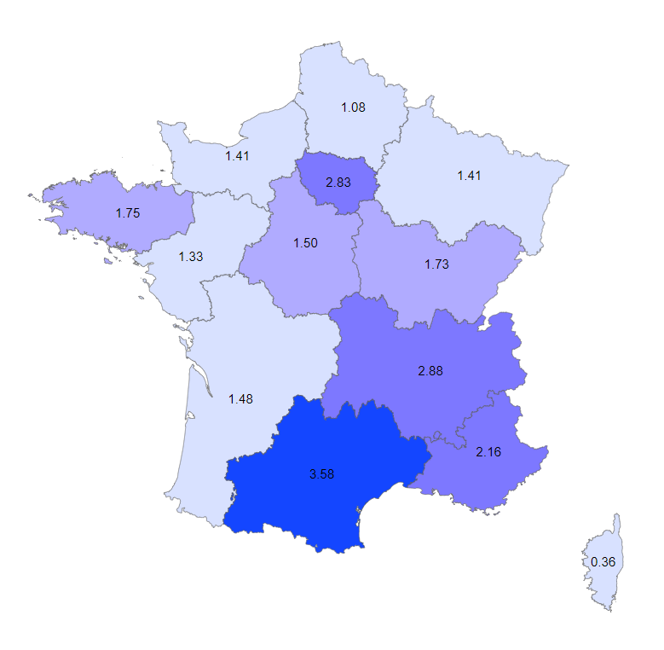

Note : dans les Drom, l’effort de recherche est de 0,56 % en 2021.
Champ : ensemble des entreprises et des administrations localisées en France.
Sources : MESR-Sies et Insee.

